BOLETÍN ESQUEMA
BALANCE TESORERÍA GENERAL POLICÍA NACIONAL

PROGRAMA ANUAL MENSUALIZADO DE CAJA - PAC

Vigencia 2018 - Marzo
Del 01/03/2018 al 31/03/2018
EJECUCIÓN DEL PAC

0% | 1 | 0 | 0
10% | 1 | 0.99993545689 | 0.011361428138
20% | 1
30% | 1
40% | 1
50% | 1
60% | 1
70% | 1

Gastos de Peronal
Gastos Generales
Transferencias
Inversión

 | 1-1 GASTOS DE PERSONAL
 | 100%
 | 1-2 GASTOS GENERALES NACION CSF
 | 100%
 | 1-3 TRANSFERENCIAS CORRIENTES CSF
 | 100%
50%
 | 3-8 INVERSION ORDINARIA NACIÓN CSF
 | 0%

25%
75%

0%
100%

-
182.611,15
272.311.972,20
-

Valores pendientes por ejecutar en cifras
Meta Propuesta
95,00%

Meta Alcanzada
99,96%

Pagos realizados
662.916.027.138,27
El PAC corresponde al monto máximo autorizado por el Ministerio de Hacienda y Crédito Público a los órganos ejecutores del presupuesto Nacional, para atender los diferentes pagos adurante el mes. El medidor de PAC establece el porcentaje pendiente por ejecutar en el año con corte de acuerdo con la fecha relacionada.

CUENTA ÚNICA NACIONAL - CUN PONAL 16-01-01 - PRIMER TRIMESTRE

Saldo Anterior:
Saldo Final:

31 de Diciembre de 2017

31 de Marzo de 2018
131.513.349.856,29


124.386.735.333,06

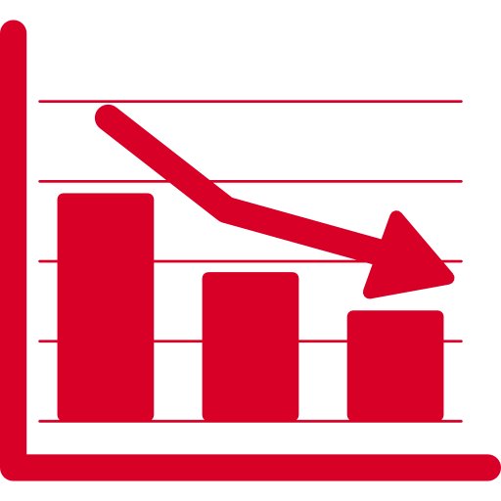
Disminuciones CUN:

61.969.857.655,89
Incremento porcentual


Aumentos CUN:
-7,53%

54.843.243.132,66

Corresponde a los saldos entregados en administración a la Dirección del Tesoro Nacional, mediante el traslado de recaudos de los fondos especiales de la Policía Nacional establecidos en la resolución 04378 de 2010.

INDICADOR DE INGRESOS - PRIMER TRIMESTRE 2018

ACUMULADO PONAL
ACUMULADO DIRAF

50%
0% | 1 | 0 | 0
10% | 1 | -0.66884366977 | 0.74340308407
20% | 1
30% | 1
40% | 1
50% | 1
60% | 1
70% | 1
50%
0% | 1 | 0 | 0
10% | 1 | -0.60284229718 | 0.79786036669
20% | 1
30% | 1
40% | 1
50% | 1
60% | 1
70% | 1

25%
75%
25%
75%

0%
100%
0%
100%

Indicador de Ingresos
29,40%
Indicador de Ingresos
26,68%

Valor recaudado
Valor recaudado
$7.061.593.741,97
$53.035.919.143,57

El indicador de ingreso establece el monto recaudado por la Policía Nacional a través de las unidades a nivel nacional frente al valor proyectado a recaudar en la presente vigencia

PROGRAMACIÓN PAGO JUNIO Y PRIMA

Nómina de Activos
Mesadas pensionales y prima pensionados
Prima de Activos

6 de Julio de 2018
27 de Junio de 2018

PAGOS REALIZADOS PRIMER TRIMESTRE DE 2018

Nóminas de Indemnización por vacaciones
Nóminas de indemnización
por incapacidad
Nóminas de compensación por muerte
Nóminas de cesantías definitivas

NO PAGOS
Enero
44 a la 54 2017 y 1 2018
12 a la 22 2017 y 1 a la 2 2018
59 a la 5 del 2017

Febrero
NO PAGOS
NO PAGOS
NO PAGOS
6 a la 14 del 2017

Marzo
NO PAGOS
12 a la 14 2017 y 1 2018
NO PAGOS
NO PAGOS

Las nóminas a pagar por la Tesorería General se ordenan de acuerdo con el consecutivo que el beneficiario conoce y con el cual puede estar pendiente de los pagos. Los días de pago son informados mediante la polired y medios institucionales disponibles.
Nóminas de indemnización: Pagos correspondientes al reconocimiento económico efectuado por la disminución de la capacidad sicofísica ocasionadas en servicio activo
Compensación por muerte: Reconocimiento económico a los beneficiarios del personal fallecido en servicio activo
Cesantías Definitivas: Prestación social reconocida por la ley a los funcionarios (Oficiales, Suboficiales y Agentes) que se encontraban en servicio activo antes de la entrada en vigencia del decreto 4433 de 2004
Nóminas de Indemnización por vacaciones: Reconocimiento económico de las vacaciones dejadas de disfrutar por los funcionarios en servicio activo y que se encuentran retirados,o en uso de buen retiro.

Elaborado por: | IT. Jorge Andrés Bernal Castellanos
Revisó: | CT. José Luis Peña Ulloa

